EscalonadaFlujoRasante
Estructura escalonada de entrega a flujo rasante. Cauce lateral 1, sección rectangular
Estructura escalonada en sección rectangular a flujo rasante, método Iwao Ohtsu. |  |  |  | Esquema geometría hasta 100 escalones
Parámetros |  | Estructura |  |  | Desplazamiento no coalineación, m | 0.01 |  |  |  | Base entrega |  | Base inicio
Aceleración de la gravedad, g | 9.806 m/s² | Estructura escalonada de entrega a flujo rasante. Cauce lateral 1, sección rectangular |  |  | Pendiente cauce, m/m | 0.001756 |  |  |  | Estación, m | Elevación, m | Estación, m | Elevación, m
Caudal de diseño, Qd | 93.30 m³/s |  |  |  | Longitud tramo aproximación, m | 100 |  |  |  | -100.00 | 0.82 | 101.00 | 101.00
Altura del escalón o contrahuella, s | 1.00 m |  |  |  | Sobreancho TIN | 50 |  |  |  | 1.00 | 1.00 | 201.00 | 101.18
Largo de la huella, L | 1.00 m
Ancho superficial estructura, B | 10.00 m |  |  |  |  |  |  |  |  | yc, m: 2.07 |  | yc línea
Diferencia de caída, Dh | 100.00 m |  |  |  |  |  |  |  |  | Estación, m | Elevación, m | Estación, m | Elevación, m
# escalones | 100.0 | Factor multiplicador tramos de aproximación en prototipo HEC-RAS |  |  |  |  |  |  |  | 101.50 | 103.07 | 100.00 | 103.07
Longitud estructura, LE | 100.00 m |  |  |  |  |  |  |  |  | 101.50 | 101.00 | 201.00 | 103.07
Caudal unitario, q | 9.33 m |  | ID | Escalon | Secuencia | CX, m | CZ, m | Muro sin q-u, m | Muro ajustado
Profundidad crítica, yc | 2.07 m | 1 | 1 | 1 | 1 | 1.00 | 1.00 | 4.49 | 6.10 | Lámina |  | Tipo A
Cálculo de y1 |  |  | 2 | 1 | 2 | 1.01 | 2.00 | 4.49 | 6.10 | Estación, m | Elevación, m | Estación, m | Elevación, m
F.O.>>> | 0.000 | Función objetivo = 0 | 3 | 1 | 3 | 2.00 | 2.00 | 5.49 | 6.10 | 102.00 | 102.76 | 100.00 | 101.00
y1 | 1.25 m | Cambiando y1 | 4 | 2 | 1 | 2.00 | 2.00 | 5.49 | 6.10 | 101.00 | 102.76 | 100.00 | 101.00
0. Resolver θ < 19°, L huella
1. Resolver y1
V1 | 7.49 m/s |  | 5 | 2 | 2 | 2.01 | 3.00 | 5.49 | 6.10 | 100.00 | 102.25
NF | 2.143 |  | 6 | 2 | 3 | 3.00 | 3.00 | 6.49 | 6.49 | 1.00 | 3.25
Altura relativa de caída hr |  |  | 7 | 3 | 1 | 3.00 | 3.00 | 6.49 | 6.49 | 0.00 | 2.25
hr = s / Yc | 0.483 |  | 8 | 3 | 2 | 3.01 | 4.00 | 6.49 | 6.49
Criterios de selección de altura de la contrahuella, s |  |  | 9 | 3 | 3 | 4.00 | 4.00 | 7.49 | 7.49 | Muro sin condición q-u |  | Pseudo-fondo, θ = 45°
$$0,1≤\frac{S}{yc}≤{\left(\frac{S}{yc}\right)}_{s}$$
$${\left(\frac{S}{yc}\right)}_{s}=\frac{7}{6}{\left(\tan{θ}\right)}^{1/6}$$
 |  |  | 10 | 4 | 1 | 4.00 | 4.00 | 7.49 | 7.49 | Estación, m | Elevación, m | Estación, m | Elevación, m
 |  |  | 11 | 4 | 2 | 4.01 | 5.00 | 7.49 | 7.49 | 201.00 | 103.66 | 51.00 | 51.00
 |  | (S/yc)s | 12 | 4 | 3 | 5.00 | 5.00 | 8.49 | 8.49 | 101.00 | 103.49 | 51.00 | 51.00
0.10 <= | S/yc = 0.48 | <= 1.167 | 13 | 5 | 1 | 5.00 | 5.00 | 8.49 | 8.49 | 100.00 | 103.49
5.70 ̊ <= | Ө = 45.00 ̊ | <= 55.00 ̊ | 14 | 5 | 2 | 5.01 | 6.00 | 8.49 | 8.49 | 1.00 | 4.49
 |  |  | 15 | 5 | 3 | 6.00 | 6.00 | 9.49 | 9.49 | 0.00 | 3.49
Validación (S/yc) > 0.25 | Cumple |  | 16 | 6 | 1 | 6.00 | 6.00 | 9.49 | 9.49 | -100.00 | 6.104
Validación 0.1 <= (s/yc) <= (s/yc)s | Cumple |  | 17 | 6 | 2 | 6.01 | 7.00 | 9.49 | 9.49
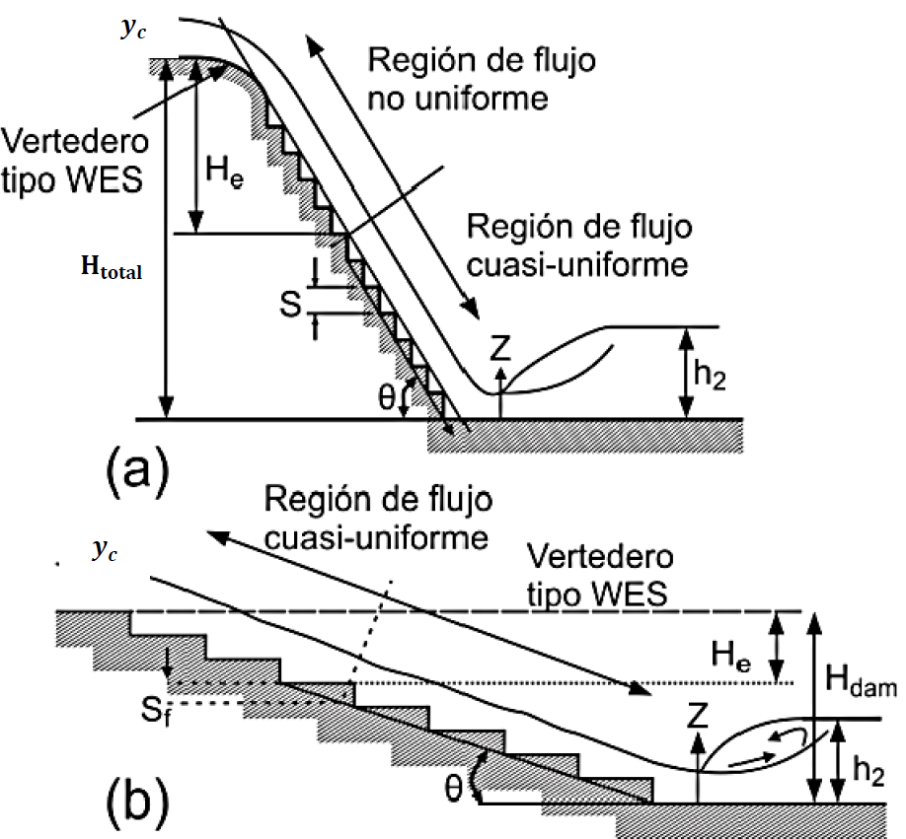
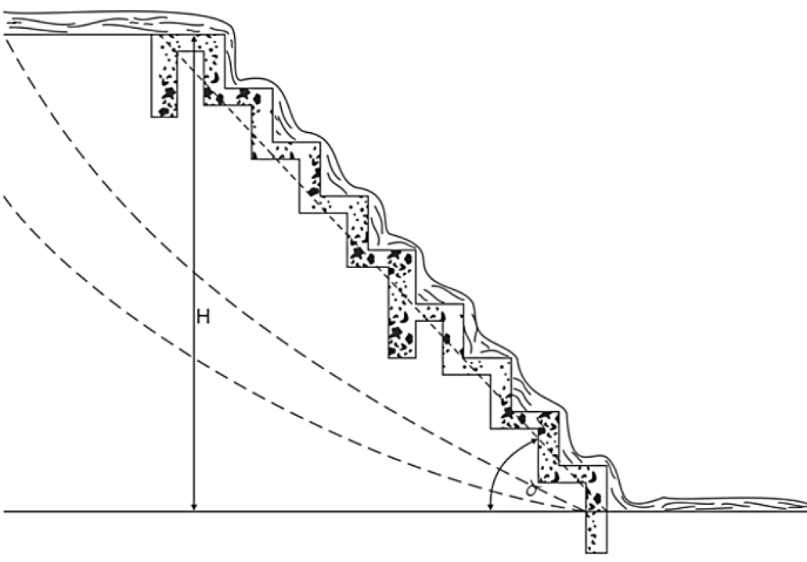
Validación 5.7° <= θ <= 55° | Cumple |  | 18 | 6 | 3 | 7.00 | 7.00 | 10.49 | 10.49 | y1, m: 1.25 |  | Pseudo-fondo línea
 |  |  | 19 | 7 | 1 | 7.00 | 7.00 | 10.49 | 10.49 | Estación, m | Elevación, m | Estación, m | Elevación, m
Clasificación del tipo de flujo rasante |  |  | 20 | 7 | 2 | 7.01 | 8.00 | 10.49 | 10.49 | 100.00 | 102.25 | 1.00 | 1.00
$${\left(\frac{S}{yc}\right)}_{B}=13{\left(\tan{θ}\right)}^{2}−2,73\tan{θ}+0,373 válida en el rango (5,7°≤θ≤19°)$$
 |  |  | 21 | 7 | 3 | 8.00 | 8.00 | 11.49 | 11.49 | 100.00 | 101.00 | 101.00 | 101.00
 |  |  | 22 | 8 | 1 | 8.00 | 8.00 | 11.49 | 11.49
 |  |  | 23 | 8 | 2 | 8.01 | 9.00 | 11.49 | 11.49
(S/yc)B | 10.643 |  | 24 | 8 | 3 | 9.00 | 9.00 | 12.49 | 12.49
Tipo de flujo | A |  | 25 | 9 | 1 | 9.00 | 9.00 | 12.49 | 12.49
Validación 5.7° <= θ <= 19° | No cumple |  | 26 | 9 | 2 | 9.01 | 10.00 | 12.49 | 12.49
 | No se puede clasificar el tipo correctamente |  | 27 | 9 | 3 | 10.00 | 10.00 | 13.49 | 13.49
Caída necesaria para alcanzar la condición de flujo quasi_uniforme, He |  |  | 28 | 10 | 1 | 10.00 | 10.00 | 13.49 | 13.49
$$\frac{H_{e}}{d_{c}}={\left(−1,21×{10}^{−5}×θ^{3}+1,60×{10}^{−3}×θ^{2}−7,13×{10}^{−2}×θ+1,30\right)}^{−1}\left[5,7+6,7×e^{\left(−6,5\frac{S}{y_{c}}\right)}\right]$$
 |  |  | 29 | 10 | 2 | 10.01 | 11.00 | 13.49 | 13.49
 |  |  | 30 | 10 | 3 | 11.00 | 11.00 | 14.49 | 14.49
He/yc | 2.461 |  | 31 | 11 | 1 | 11.00 | 11.00 | 14.49 | 14.49
He | 5.096 m |  | 32 | 11 | 2 | 11.01 | 12.00 | 14.49 | 14.49
 |  |  | 33 | 11 | 3 | 12.00 | 12.00 | 15.49 | 15.49
Cálculo de la profundidad y la velocidad de flujo, si se alcanza la condición de flujo quasi-uniforme |  |  | 34 | 12 | 1 | 12.00 | 12.00 | 15.49 | 15.49
A | 0.452 |  | 35 | 12 | 2 | 12.01 | 13.00 | 15.49 | 15.49
f máx | 0.154 |  | 36 | 12 | 3 | 13.00 | 13.00 | 16.49 | 16.49
$$\frac{d_{w}}{y_{c}}={\left(\frac{f}{8\sin{θ}}\right)}^{1/3}$$
(S/yc)s | 1.167 |  | 37 | 13 | 1 | 13.00 | 13.00 | 16.49 | 16.49
f | 0.154 |  | 38 | 13 | 2 | 13.01 | 14.00 | 16.49 | 16.49
dw/dc | 0.301 |  | 39 | 13 | 3 | 14.00 | 14.00 | 17.49 | 17.49
Profundidad del flujo en la rápida, dw | 0.62 m |  | 40 | 14 | 1 | 14.00 | 14.00 | 17.49 | 17.49
Velocidad en la rápida, Vw | 14.98 m/s |  | 41 | 14 | 2 | 14.01 | 15.00 | 17.49 | 17.49
 |  |  | 42 | 14 | 3 | 15.00 | 15.00 | 18.49 | 18.49
Cálculo de la profundidad y la velocidad de flujo, No se alcanza la condición de flujo quasi-uniforme |  |  | 43 | 15 | 1 | 15.00 | 15.00 | 18.49 | 18.49
F.O.>>> | 0.000 | Función objetivo = 0 | 44 | 15 | 2 | 15.01 | 16.00 | 18.49 | 18.49
Profundidad del flujo en la rápida, dw | 0.87 m | Cambiando dw | 45 | 15 | 3 | 16.00 | 16.00 | 19.49 | 19.49
2. Resolver dw
Velocidad en la rápida, Vw | 10.70 m/s |  | 46 | 16 | 1 | 16.00 | 16.00 | 19.49 | 19.49
 |  |  | 47 | 16 | 2 | 16.01 | 17.00 | 19.49 | 19.49
Cálculo de la energía residual en zona de flujo quasi-uniforme q-u |  |  | 48 | 16 | 3 | 17.00 | 17.00 | 20.49 | 20.49
 | Sí alcanza la condición q-u | No alcanza la condición q-u | 49 | 17 | 1 | 17.00 | 17.00 | 20.49 | 20.49
(Eres/yc)u | 5.735 | 3.116 | 50 | 17 | 2 | 17.01 | 18.00 | 20.49 | 20.49
(Eres)u | 11.876 | 6.452 | 51 | 17 | 3 | 18.00 | 18.00 | 21.49 | 21.49
 |  |  | 52 | 18 | 1 | 18.00 | 18.00 | 21.49 | 21.49
Cálculo de la concentración media de aire, Cmean |  |  | 53 | 18 | 2 | 18.01 | 19.00 | 21.49 | 21.49
D | 0.5223 |  | 54 | 18 | 3 | 19.00 | 19.00 | 22.49 | 22.49
Cmean | 0.509 |  | 55 | 19 | 1 | 19.00 | 19.00 | 22.49 | 22.49
Cálculo de la profundidad de flujo para una concentración de aire de 0,9 en zona de flujo quasi-uniforme |  |  | 56 | 19 | 2 | 19.01 | 20.00 | 22.49 | 22.49
 | Sí alcanza la condición q-u | No alcanza la condición q-u | 57 | 19 | 3 | 20.00 | 20.00 | 23.49 | 23.49
Y0.9, m | 1.268 | 1.775 | 58 | 20 | 1 | 20.00 | 20.00 | 23.49 | 23.49
Cálculo de la altura de los muros del canal en zona de flujo quasi-uniforme |  |  | 59 | 20 | 2 | 20.01 | 21.00 | 23.49 | 23.49
 | Sí alcanza la condición q-u | No alcanza la condición q-u | 60 | 20 | 3 | 21.00 | 21.00 | 24.49 | 24.49
Hw, m | 1.776 | 2.485 | 61 | 21 | 1 | 21.00 | 21.00 | 24.49 | 24.49
Cálculo profundidad de flujo y2 (profundidad secuente del salto hidráulico) en zona inferior estructura |  |  | 62 | 21 | 2 | 21.01 | 22.00 | 24.49 | 24.49
 | Sí alcanza la condición q-u | No alcanza la condición q-u | 63 | 21 | 3 | 22.00 | 22.00 | 25.49 | 25.49
Fuerza específica 1, m³ | 144.427 | 105.593 | 64 | 22 | 1 | 22.00 | 22.00 | 25.49 | 25.49
y2,m | 5.04 m | 4.10 m | 65 | 22 | 2 | 22.01 | 23.00 | 25.49 | 25.49
Fuerza específica 2, m³ | 144.427 | 105.593 | 66 | 22 | 3 | 23.00 | 23.00 | 26.49 | 26.49
F1-F2, m³ | 0.000 | 0.001 | 67 | 23 | 1 | 23.00 | 23.00 | 26.49 | 26.49
3. Resolver y2 con q-u
4. Resolver y2 sin q-u
 |  |  | 68 | 23 | 2 | 23.01 | 24.00 | 26.49 | 26.49
 |  |  | 69 | 23 | 3 | 24.00 | 24.00 | 27.49 | 27.49
Cálculo altura de muros en zona de resalto hidráulico en zona inferior estructura |  |  | 70 | 24 | 1 | 24.00 | 24.00 | 27.49 | 27.49
 | Sí alcanza la condición q-u | No alcanza la condición q-u | 71 | 24 | 2 | 24.01 | 25.00 | 27.49 | 27.49
Borde libre, m | 1.01 m | 1.01 m | 72 | 24 | 3 | 25.00 | 25.00 | 28.49 | 28.49
Hw2, m | 6.043 | 5.104 | 73 | 25 | 1 | 25.00 | 25.00 | 28.49 | 28.49
 |  |  | 74 | 25 | 2 | 25.01 | 26.00 | 28.49 | 28.49
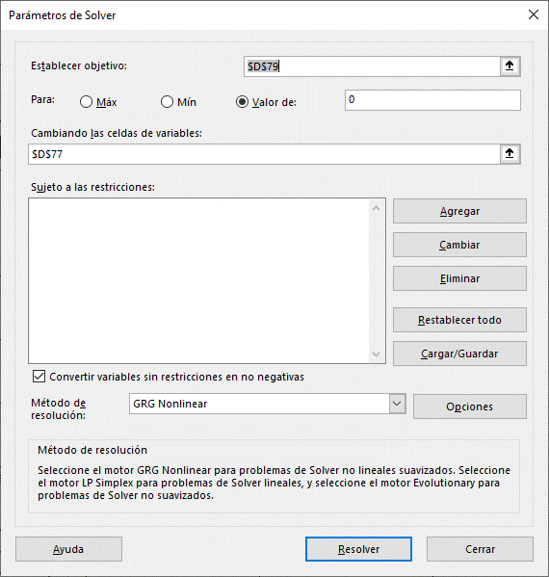
 |  |  | 75 | 25 | 3 | 26.00 | 26.00 | 29.49 | 29.49
 |  |  | 76 | 26 | 1 | 26.00 | 26.00 | 29.49 | 29.49
 |  |  | 77 | 26 | 2 | 26.01 | 27.00 | 29.49 | 29.49
 |  |  | 78 | 26 | 3 | 27.00 | 27.00 | 30.49 | 30.49
 |  |  | 79 | 27 | 1 | 27.00 | 27.00 | 30.49 | 30.49
 |  |  | 80 | 27 | 2 | 27.01 | 28.00 | 30.49 | 30.49
 |  |  | 81 | 27 | 3 | 28.00 | 28.00 | 31.49 | 31.49
 |  |  | 82 | 28 | 1 | 28.00 | 28.00 | 31.49 | 31.49
 |  |  | 83 | 28 | 2 | 28.01 | 29.00 | 31.49 | 31.49
 |  |  | 84 | 28 | 3 | 29.00 | 29.00 | 32.49 | 32.49
 |  |  | 85 | 29 | 1 | 29.00 | 29.00 | 32.49 | 32.49
 |  |  | 86 | 29 | 2 | 29.01 | 30.00 | 32.49 | 32.49
 |  |  | 87 | 29 | 3 | 30.00 | 30.00 | 33.49 | 33.49
 |  |  | 88 | 30 | 1 | 30.00 | 30.00 | 33.49 | 33.49
 |  |  | 89 | 30 | 2 | 30.01 | 31.00 | 33.49 | 33.49
 |  |  | 90 | 30 | 3 | 31.00 | 31.00 | 34.49 | 34.49
 |  |  | 91 | 31 | 1 | 31.00 | 31.00 | 34.49 | 34.49
 |  |  | 92 | 31 | 2 | 31.01 | 32.00 | 34.49 | 34.49
 |  |  | 93 | 31 | 3 | 32.00 | 32.00 | 35.49 | 35.49
 |  |  | 94 | 32 | 1 | 32.00 | 32.00 | 35.49 | 35.49
 |  |  | 95 | 32 | 2 | 32.01 | 33.00 | 35.49 | 35.49
 |  |  | 96 | 32 | 3 | 33.00 | 33.00 | 36.49 | 36.49
 |  |  | 97 | 33 | 1 | 33.00 | 33.00 | 36.49 | 36.49
 |  |  | 98 | 33 | 2 | 33.01 | 34.00 | 36.49 | 36.49
 |  |  | 99 | 33 | 3 | 34.00 | 34.00 | 37.49 | 37.49
 |  |  | 100 | 34 | 1 | 34.00 | 34.00 | 37.49 | 37.49
 |  |  | 101 | 34 | 2 | 34.01 | 35.00 | 37.49 | 37.49
 |  |  | 102 | 34 | 3 | 35.00 | 35.00 | 38.49 | 38.49
 |  |  | 103 | 35 | 1 | 35.00 | 35.00 | 38.49 | 38.49
 |  |  | 104 | 35 | 2 | 35.01 | 36.00 | 38.49 | 38.49
 |  |  | 105 | 35 | 3 | 36.00 | 36.00 | 39.49 | 39.49
 |  |  | 106 | 36 | 1 | 36.00 | 36.00 | 39.49 | 39.49
 |  |  | 107 | 36 | 2 | 36.01 | 37.00 | 39.49 | 39.49
 |  |  | 108 | 36 | 3 | 37.00 | 37.00 | 40.49 | 40.49
 |  |  | 109 | 37 | 1 | 37.00 | 37.00 | 40.49 | 40.49
 |  |  | 110 | 37 | 2 | 37.01 | 38.00 | 40.49 | 40.49
 |  |  | 111 | 37 | 3 | 38.00 | 38.00 | 41.49 | 41.49
 |  |  | 112 | 38 | 1 | 38.00 | 38.00 | 41.49 | 41.49
 |  |  | 113 | 38 | 2 | 38.01 | 39.00 | 41.49 | 41.49
 |  |  | 114 | 38 | 3 | 39.00 | 39.00 | 42.49 | 42.49
 |  |  | 115 | 39 | 1 | 39.00 | 39.00 | 42.49 | 42.49
 |  |  | 116 | 39 | 2 | 39.01 | 40.00 | 42.49 | 42.49
 |  |  | 117 | 39 | 3 | 40.00 | 40.00 | 43.49 | 43.49
 |  |  | 118 | 40 | 1 | 40.00 | 40.00 | 43.49 | 43.49
 |  |  | 119 | 40 | 2 | 40.01 | 41.00 | 43.49 | 43.49
 |  |  | 120 | 40 | 3 | 41.00 | 41.00 | 44.49 | 44.49
 |  |  | 121 | 41 | 1 | 41.00 | 41.00 | 44.49 | 44.49
 |  |  | 122 | 41 | 2 | 41.01 | 42.00 | 44.49 | 44.49
 |  |  | 123 | 41 | 3 | 42.00 | 42.00 | 45.49 | 45.49
 |  |  | 124 | 42 | 1 | 42.00 | 42.00 | 45.49 | 45.49
 |  |  | 125 | 42 | 2 | 42.01 | 43.00 | 45.49 | 45.49
 |  |  | 126 | 42 | 3 | 43.00 | 43.00 | 46.49 | 46.49
 |  |  | 127 | 43 | 1 | 43.00 | 43.00 | 46.49 | 46.49
 |  |  | 128 | 43 | 2 | 43.01 | 44.00 | 46.49 | 46.49
 |  |  | 129 | 43 | 3 | 44.00 | 44.00 | 47.49 | 47.49
 |  |  | 130 | 44 | 1 | 44.00 | 44.00 | 47.49 | 47.49
 |  |  | 131 | 44 | 2 | 44.01 | 45.00 | 47.49 | 47.49
 |  |  | 132 | 44 | 3 | 45.00 | 45.00 | 48.49 | 48.49
 |  |  | 133 | 45 | 1 | 45.00 | 45.00 | 48.49 | 48.49
 |  |  | 134 | 45 | 2 | 45.01 | 46.00 | 48.49 | 48.49
 |  |  | 135 | 45 | 3 | 46.00 | 46.00 | 49.49 | 49.49
 |  |  | 136 | 46 | 1 | 46.00 | 46.00 | 49.49 | 49.49
 |  |  | 137 | 46 | 2 | 46.01 | 47.00 | 49.49 | 49.49
 |  |  | 138 | 46 | 3 | 47.00 | 47.00 | 50.49 | 50.49
 |  |  | 139 | 47 | 1 | 47.00 | 47.00 | 50.49 | 50.49
 |  |  | 140 | 47 | 2 | 47.01 | 48.00 | 50.49 | 50.49
 |  |  | 141 | 47 | 3 | 48.00 | 48.00 | 51.49 | 51.49
 |  |  | 142 | 48 | 1 | 48.00 | 48.00 | 51.49 | 51.49
 |  |  | 143 | 48 | 2 | 48.01 | 49.00 | 51.49 | 51.49
 |  |  | 144 | 48 | 3 | 49.00 | 49.00 | 52.49 | 52.49
 |  |  | 145 | 49 | 1 | 49.00 | 49.00 | 52.49 | 52.49
 |  |  | 146 | 49 | 2 | 49.01 | 50.00 | 52.49 | 52.49
 |  |  | 147 | 49 | 3 | 50.00 | 50.00 | 53.49 | 53.49
 |  |  | 148 | 50 | 1 | 50.00 | 50.00 | 53.49 | 53.49
 |  |  | 149 | 50 | 2 | 50.01 | 51.00 | 53.49 | 53.49
 |  |  | 150 | 50 | 3 | 51.00 | 51.00 | 54.49 | 54.49
 |  |  | 151 | 51 | 1 | 51.00 | 51.00 | 54.49 | 54.49
 |  |  | 152 | 51 | 2 | 51.01 | 52.00 | 54.49 | 54.49
 |  |  | 153 | 51 | 3 | 52.00 | 52.00 | 55.49 | 55.49
 |  |  | 154 | 52 | 1 | 52.00 | 52.00 | 55.49 | 55.49
 |  |  | 155 | 52 | 2 | 52.01 | 53.00 | 55.49 | 55.49
 |  |  | 156 | 52 | 3 | 53.00 | 53.00 | 56.49 | 56.49
 |  |  | 157 | 53 | 1 | 53.00 | 53.00 | 56.49 | 56.49
 |  |  | 158 | 53 | 2 | 53.01 | 54.00 | 56.49 | 56.49
 |  |  | 159 | 53 | 3 | 54.00 | 54.00 | 57.49 | 57.49
 |  |  | 160 | 54 | 1 | 54.00 | 54.00 | 57.49 | 57.49
 |  |  | 161 | 54 | 2 | 54.01 | 55.00 | 57.49 | 57.49
 |  |  | 162 | 54 | 3 | 55.00 | 55.00 | 58.49 | 58.49
 |  |  | 163 | 55 | 1 | 55.00 | 55.00 | 58.49 | 58.49
 |  |  | 164 | 55 | 2 | 55.01 | 56.00 | 58.49 | 58.49
 |  |  | 165 | 55 | 3 | 56.00 | 56.00 | 59.49 | 59.49
 |  |  | 166 | 56 | 1 | 56.00 | 56.00 | 59.49 | 59.49
 |  |  | 167 | 56 | 2 | 56.01 | 57.00 | 59.49 | 59.49
 |  |  | 168 | 56 | 3 | 57.00 | 57.00 | 60.49 | 60.49
 |  |  | 169 | 57 | 1 | 57.00 | 57.00 | 60.49 | 60.49
 |  |  | 170 | 57 | 2 | 57.01 | 58.00 | 60.49 | 60.49
 |  |  | 171 | 57 | 3 | 58.00 | 58.00 | 61.49 | 61.49
 |  |  | 172 | 58 | 1 | 58.00 | 58.00 | 61.49 | 61.49
 |  |  | 173 | 58 | 2 | 58.01 | 59.00 | 61.49 | 61.49
 |  |  | 174 | 58 | 3 | 59.00 | 59.00 | 62.49 | 62.49
 |  |  | 175 | 59 | 1 | 59.00 | 59.00 | 62.49 | 62.49
 |  |  | 176 | 59 | 2 | 59.01 | 60.00 | 62.49 | 62.49
 |  |  | 177 | 59 | 3 | 60.00 | 60.00 | 63.49 | 63.49
 |  |  | 178 | 60 | 1 | 60.00 | 60.00 | 63.49 | 63.49
 |  |  | 179 | 60 | 2 | 60.01 | 61.00 | 63.49 | 63.49
 |  |  | 180 | 60 | 3 | 61.00 | 61.00 | 64.49 | 64.49
 |  |  | 181 | 61 | 1 | 61.00 | 61.00 | 64.49 | 64.49
 |  |  | 182 | 61 | 2 | 61.01 | 62.00 | 64.49 | 64.49
 |  |  | 183 | 61 | 3 | 62.00 | 62.00 | 65.49 | 65.49
 |  |  | 184 | 62 | 1 | 62.00 | 62.00 | 65.49 | 65.49
 |  |  | 185 | 62 | 2 | 62.01 | 63.00 | 65.49 | 65.49
 |  |  | 186 | 62 | 3 | 63.00 | 63.00 | 66.49 | 66.49
 |  |  | 187 | 63 | 1 | 63.00 | 63.00 | 66.49 | 66.49
 |  |  | 188 | 63 | 2 | 63.01 | 64.00 | 66.49 | 66.49
 |  |  | 189 | 63 | 3 | 64.00 | 64.00 | 67.49 | 67.49
 |  |  | 190 | 64 | 1 | 64.00 | 64.00 | 67.49 | 67.49
 |  |  | 191 | 64 | 2 | 64.01 | 65.00 | 67.49 | 67.49
 |  |  | 192 | 64 | 3 | 65.00 | 65.00 | 68.49 | 68.49
 |  |  | 193 | 65 | 1 | 65.00 | 65.00 | 68.49 | 68.49
 |  |  | 194 | 65 | 2 | 65.01 | 66.00 | 68.49 | 68.49
 |  |  | 195 | 65 | 3 | 66.00 | 66.00 | 69.49 | 69.49
 |  |  | 196 | 66 | 1 | 66.00 | 66.00 | 69.49 | 69.49
 |  |  | 197 | 66 | 2 | 66.01 | 67.00 | 69.49 | 69.49
 |  |  | 198 | 66 | 3 | 67.00 | 67.00 | 70.49 | 70.49
 |  |  | 199 | 67 | 1 | 67.00 | 67.00 | 70.49 | 70.49
 |  |  | 200 | 67 | 2 | 67.01 | 68.00 | 70.49 | 70.49
 |  |  | 201 | 67 | 3 | 68.00 | 68.00 | 71.49 | 71.49
 |  |  | 202 | 68 | 1 | 68.00 | 68.00 | 71.49 | 71.49
 |  |  | 203 | 68 | 2 | 68.01 | 69.00 | 71.49 | 71.49
 |  |  | 204 | 68 | 3 | 69.00 | 69.00 | 72.49 | 72.49
 |  |  | 205 | 69 | 1 | 69.00 | 69.00 | 72.49 | 72.49
 |  |  | 206 | 69 | 2 | 69.01 | 70.00 | 72.49 | 72.49
 |  |  | 207 | 69 | 3 | 70.00 | 70.00 | 73.49 | 73.49
 |  |  | 208 | 70 | 1 | 70.00 | 70.00 | 73.49 | 73.49
 |  |  | 209 | 70 | 2 | 70.01 | 71.00 | 73.49 | 73.49
 |  |  | 210 | 70 | 3 | 71.00 | 71.00 | 74.49 | 74.49
 |  |  | 211 | 71 | 1 | 71.00 | 71.00 | 74.49 | 74.49
 |  |  | 212 | 71 | 2 | 71.01 | 72.00 | 74.49 | 74.49
 |  |  | 213 | 71 | 3 | 72.00 | 72.00 | 75.49 | 75.49
 |  |  | 214 | 72 | 1 | 72.00 | 72.00 | 75.49 | 75.49
 |  |  | 215 | 72 | 2 | 72.01 | 73.00 | 75.49 | 75.49
 |  |  | 216 | 72 | 3 | 73.00 | 73.00 | 76.49 | 76.49
 |  |  | 217 | 73 | 1 | 73.00 | 73.00 | 76.49 | 76.49
 |  |  | 218 | 73 | 2 | 73.01 | 74.00 | 76.49 | 76.49
 |  |  | 219 | 73 | 3 | 74.00 | 74.00 | 77.49 | 77.49
 |  |  | 220 | 74 | 1 | 74.00 | 74.00 | 77.49 | 77.49
 |  |  | 221 | 74 | 2 | 74.01 | 75.00 | 77.49 | 77.49
 |  |  | 222 | 74 | 3 | 75.00 | 75.00 | 78.49 | 78.49
 |  |  | 223 | 75 | 1 | 75.00 | 75.00 | 78.49 | 78.49
 |  |  | 224 | 75 | 2 | 75.01 | 76.00 | 78.49 | 78.49
 |  |  | 225 | 75 | 3 | 76.00 | 76.00 | 79.49 | 79.49
 |  |  | 226 | 76 | 1 | 76.00 | 76.00 | 79.49 | 79.49
 |  |  | 227 | 76 | 2 | 76.01 | 77.00 | 79.49 | 79.49
 |  |  | 228 | 76 | 3 | 77.00 | 77.00 | 80.49 | 80.49
 |  |  | 229 | 77 | 1 | 77.00 | 77.00 | 80.49 | 80.49
 |  |  | 230 | 77 | 2 | 77.01 | 78.00 | 80.49 | 80.49
 |  |  | 231 | 77 | 3 | 78.00 | 78.00 | 81.49 | 81.49
 |  |  | 232 | 78 | 1 | 78.00 | 78.00 | 81.49 | 81.49
 |  |  | 233 | 78 | 2 | 78.01 | 79.00 | 81.49 | 81.49
 |  |  | 234 | 78 | 3 | 79.00 | 79.00 | 82.49 | 82.49
 |  |  | 235 | 79 | 1 | 79.00 | 79.00 | 82.49 | 82.49
 |  |  | 236 | 79 | 2 | 79.01 | 80.00 | 82.49 | 82.49
 |  |  | 237 | 79 | 3 | 80.00 | 80.00 | 83.49 | 83.49
 |  |  | 238 | 80 | 1 | 80.00 | 80.00 | 83.49 | 83.49
 |  |  | 239 | 80 | 2 | 80.01 | 81.00 | 83.49 | 83.49
 |  |  | 240 | 80 | 3 | 81.00 | 81.00 | 84.49 | 84.49
 |  |  | 241 | 81 | 1 | 81.00 | 81.00 | 84.49 | 84.49
 |  |  | 242 | 81 | 2 | 81.01 | 82.00 | 84.49 | 84.49
 |  |  | 243 | 81 | 3 | 82.00 | 82.00 | 85.49 | 85.49
 |  |  | 244 | 82 | 1 | 82.00 | 82.00 | 85.49 | 85.49
 |  |  | 245 | 82 | 2 | 82.01 | 83.00 | 85.49 | 85.49
 |  |  | 246 | 82 | 3 | 83.00 | 83.00 | 86.49 | 86.49
 |  |  | 247 | 83 | 1 | 83.00 | 83.00 | 86.49 | 86.49
 |  |  | 248 | 83 | 2 | 83.01 | 84.00 | 86.49 | 86.49
 |  |  | 249 | 83 | 3 | 84.00 | 84.00 | 87.49 | 87.49
 |  |  | 250 | 84 | 1 | 84.00 | 84.00 | 87.49 | 87.49
 |  |  | 251 | 84 | 2 | 84.01 | 85.00 | 87.49 | 87.49
 |  |  | 252 | 84 | 3 | 85.00 | 85.00 | 88.49 | 88.49
 |  |  | 253 | 85 | 1 | 85.00 | 85.00 | 88.49 | 88.49
 |  |  | 254 | 85 | 2 | 85.01 | 86.00 | 88.49 | 88.49
 |  |  | 255 | 85 | 3 | 86.00 | 86.00 | 89.49 | 89.49
 |  |  | 256 | 86 | 1 | 86.00 | 86.00 | 89.49 | 89.49
 |  |  | 257 | 86 | 2 | 86.01 | 87.00 | 89.49 | 89.49
 |  |  | 258 | 86 | 3 | 87.00 | 87.00 | 90.49 | 90.49
 |  |  | 259 | 87 | 1 | 87.00 | 87.00 | 90.49 | 90.49
 |  |  | 260 | 87 | 2 | 87.01 | 88.00 | 90.49 | 90.49
 |  |  | 261 | 87 | 3 | 88.00 | 88.00 | 91.49 | 91.49
 |  |  | 262 | 88 | 1 | 88.00 | 88.00 | 91.49 | 91.49
 |  |  | 263 | 88 | 2 | 88.01 | 89.00 | 91.49 | 91.49
 |  |  | 264 | 88 | 3 | 89.00 | 89.00 | 92.49 | 92.49
 |  |  | 265 | 89 | 1 | 89.00 | 89.00 | 92.49 | 92.49
 |  |  | 266 | 89 | 2 | 89.01 | 90.00 | 92.49 | 92.49
 |  |  | 267 | 89 | 3 | 90.00 | 90.00 | 93.49 | 93.49
 |  |  | 268 | 90 | 1 | 90.00 | 90.00 | 93.49 | 93.49
 |  |  | 269 | 90 | 2 | 90.01 | 91.00 | 93.49 | 93.49
 |  |  | 270 | 90 | 3 | 91.00 | 91.00 | 94.49 | 94.49
 |  |  | 271 | 91 | 1 | 91.00 | 91.00 | 94.49 | 94.49
 |  |  | 272 | 91 | 2 | 91.01 | 92.00 | 94.49 | 94.49
 |  |  | 273 | 91 | 3 | 92.00 | 92.00 | 95.49 | 95.49
 |  |  | 274 | 92 | 1 | 92.00 | 92.00 | 95.49 | 95.49
 |  |  | 275 | 92 | 2 | 92.01 | 93.00 | 95.49 | 95.49
 |  |  | 276 | 92 | 3 | 93.00 | 93.00 | 96.49 | 96.49
 |  |  | 277 | 93 | 1 | 93.00 | 93.00 | 96.49 | 96.49
 |  |  | 278 | 93 | 2 | 93.01 | 94.00 | 96.49 | 96.49
 |  |  | 279 | 93 | 3 | 94.00 | 94.00 | 97.49 | 97.49
 |  |  | 280 | 94 | 1 | 94.00 | 94.00 | 97.49 | 97.49
 |  |  | 281 | 94 | 2 | 94.01 | 95.00 | 97.49 | 97.49
 |  |  | 282 | 94 | 3 | 95.00 | 95.00 | 98.49 | 98.49
 |  |  | 283 | 95 | 1 | 95.00 | 95.00 | 98.49 | 98.49
 |  |  | 284 | 95 | 2 | 95.01 | 96.00 | 98.49 | 98.49
 |  |  | 285 | 95 | 3 | 96.00 | 96.00 | 99.49 | 99.49
 |  |  | 286 | 96 | 1 | 96.00 | 96.00 | 99.49 | 99.49
 |  |  | 287 | 96 | 2 | 96.01 | 97.00 | 99.49 | 99.49
 |  |  | 288 | 96 | 3 | 97.00 | 97.00 | 100.49 | 100.49
 |  |  | 289 | 97 | 1 | 97.00 | 97.00 | 100.49 | 100.49
 |  |  | 290 | 97 | 2 | 97.01 | 98.00 | 100.49 | 100.49
 |  |  | 291 | 97 | 3 | 98.00 | 98.00 | 101.49 | 101.49
 |  |  | 292 | 98 | 1 | 98.00 | 98.00 | 101.49 | 101.49
 |  |  | 293 | 98 | 2 | 98.01 | 99.00 | 101.49 | 101.49
 |  |  | 294 | 98 | 3 | 99.00 | 99.00 | 102.49 | 102.49
 |  |  | 295 | 99 | 1 | 99.00 | 99.00 | 102.49 | 102.49
 |  |  | 296 | 99 | 2 | 99.01 | 100.00 | 102.49 | 102.49
 |  |  | 297 | 99 | 3 | 100.00 | 100.00 | 103.49 | 103.49
 |  |  | 298 | 100 | 1 | 100.00 | 100.00 | 103.49 | 103.49
 |  |  | 299 | 100 | 2 | 100.01 | 101.00 | 103.49 | 103.49
 |  |  | 300 | 100 | 3 | 101.00 | 101.00 | 103.49 | 103.49

Grafico
Estructura escalonada de entrega a flujo rasante. Cauce lateral 1, sección rectangular
 | Tipo A |  | CZ, m |  | Base entrega |  | Base inicio |  | Lámina |  | yc, m: 2.07 |  | y1, m: 1.25 |  | Muro sin condición q-u |  | Pseudo-fondo, θ = 45° |  | yc línea |  | Pseudo-fondo línea
100.00 | 101.00 | 1.00 | 1.00 | -100.00 | 0.82 | 101.00 | 101.00 | 102.00 | 102.76 | 101.50 | 103.07 | 100.00 | 102.25 | 201.00 | 103.66 | 51.00 | 51.00 | 100.00 | 103.07 | 1.00 | 1.00
100.00 | 101.00 | 1.01 | 2.00 | 1.00 | 1.00 | 201.00 | 101.18 | 101.00 | 102.76 | 101.50 | 101.00 | 100.00 | 101.00 | 101.00 | 103.49 | 51.00 | 51.00 | 201.00 | 103.07 | 101.00 | 101.00
 |  | 2.00 | 2.00 |  |  |  |  | 100.00 | 102.25 |  |  |  |  | 100.00 | 103.49
 |  | 2.00 | 2.00 |  |  |  |  | 1.00 | 3.25 |  |  |  |  | 1.00 | 4.49
 |  | 2.01 | 3.00 |  |  |  |  | 0.00 | 2.25 |  |  |  |  | 0.00 | 3.49
 |  | 3.00 | 3.00
 |  | 3.00 | 3.00
 |  | 3.01 | 4.00
 |  | 4.00 | 4.00
 |  | 4.00 | 4.00
 |  | 4.01 | 5.00
 |  | 5.00 | 5.00
 |  | 5.00 | 5.00
 |  | 5.01 | 6.00
 |  | 6.00 | 6.00
 |  | 6.00 | 6.00
 |  | 6.01 | 7.00
 |  | 7.00 | 7.00
 |  | 7.00 | 7.00
 |  | 7.01 | 8.00
 |  | 8.00 | 8.00
 |  | 8.00 | 8.00
 |  | 8.01 | 9.00
 |  | 9.00 | 9.00
 |  | 9.00 | 9.00
 |  | 9.01 | 10.00
 |  | 10.00 | 10.00
 |  | 10.00 | 10.00
 |  | 10.01 | 11.00
 |  | 11.00 | 11.00
 |  | 11.00 | 11.00
 |  | 11.01 | 12.00
 |  | 12.00 | 12.00
 |  | 12.00 | 12.00
 |  | 12.01 | 13.00
 |  | 13.00 | 13.00
 |  | 13.00 | 13.00
 |  | 13.01 | 14.00
 |  | 14.00 | 14.00
 |  | 14.00 | 14.00
 |  | 14.01 | 15.00
 |  | 15.00 | 15.00
 |  | 15.00 | 15.00
 |  | 15.01 | 16.00
 |  | 16.00 | 16.00
 |  | 16.00 | 16.00
 |  | 16.01 | 17.00
 |  | 17.00 | 17.00
 |  | 17.00 | 17.00
 |  | 17.01 | 18.00
...

{R}
Estructura escalonada en sección rectangular a flujo rasante, método Iwao Ohtsu.

Descarga y actualización en:
https://github.com/rcfdtools/R.HydroTools/tree/main/DisenoEstructuraEscalonadaFlujoRasante

Licencia, cláusulas y condiciones de uso en:
https://github.com/rcfdtools/R.HydroTools/wiki/License


Password: 1234
HCMC - Herramientas computacionales para el diseño y modelación de cauces: El libro de Microsoft Excel R.HydroTools.DisenoEstructuraEscalonadaFlujoRasante.xlsm es utiilizado en la clase 1.15. Obras y estructuras hidráulicas y se nombra como HCMC0043_DisenoEstructuraEscalonadaFlujoRasante.xlsm. Formulación: baalkara@gmail.com, jorge.gomez@escuelaing.edu.co, r.cfdtools@gmail.com Esquema: r.cfdtools@gmail.com Revisión y formato: r.cfdtools@gmail.com

